CollectiveAccess
Image | Object | Description | Date
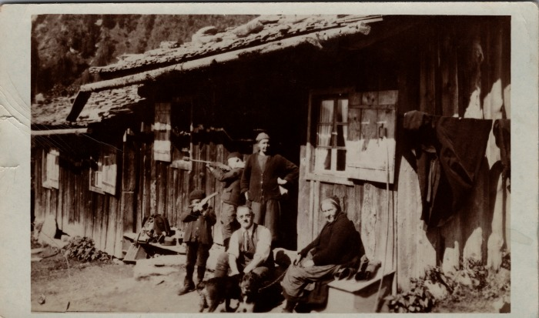 | Carte postale à la Cantine des Fonts en 1933 (23-005) | Carte postale à la Cantine des Fonts en 1933 De gauche à droite : Joseph MOGENIER, Noel MOGENIER, Adeline MOGENIER, inconnu, inconnu
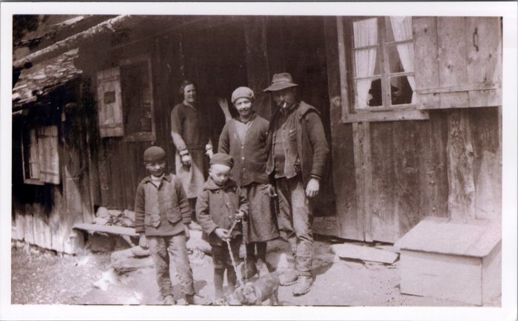 | Photo devant la Cantine des Fonts (23-007) | Photo devant la Cantine des Fonts Adeline MOGENIER (née RANNAUD), Joseph Marie MOGENIER, Noel MOGENIER, Joseph MOGENIER
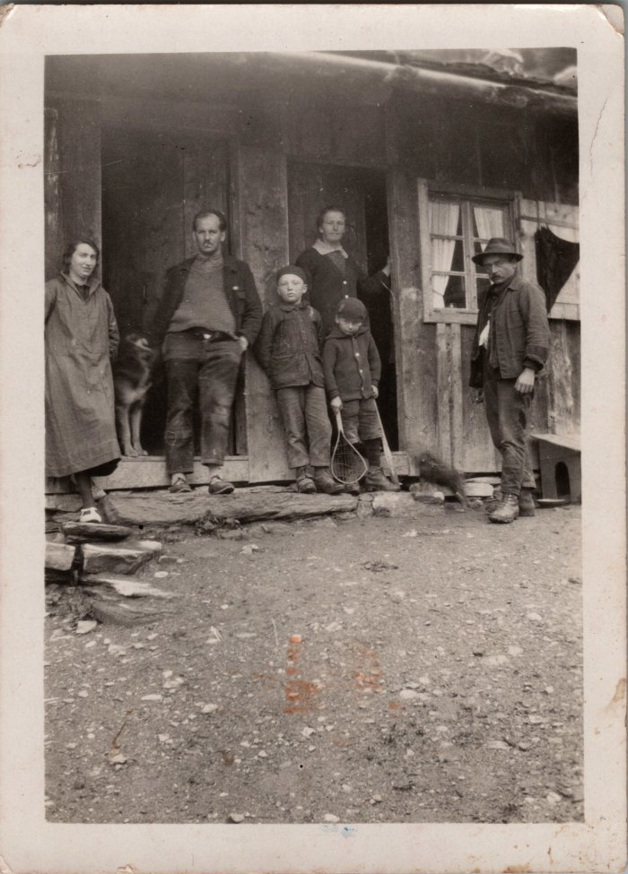
 | Photo devant la Cantine des Fonts en 1931 (23-009) | Photo devant la Cantine des Fonts en juillet 1931
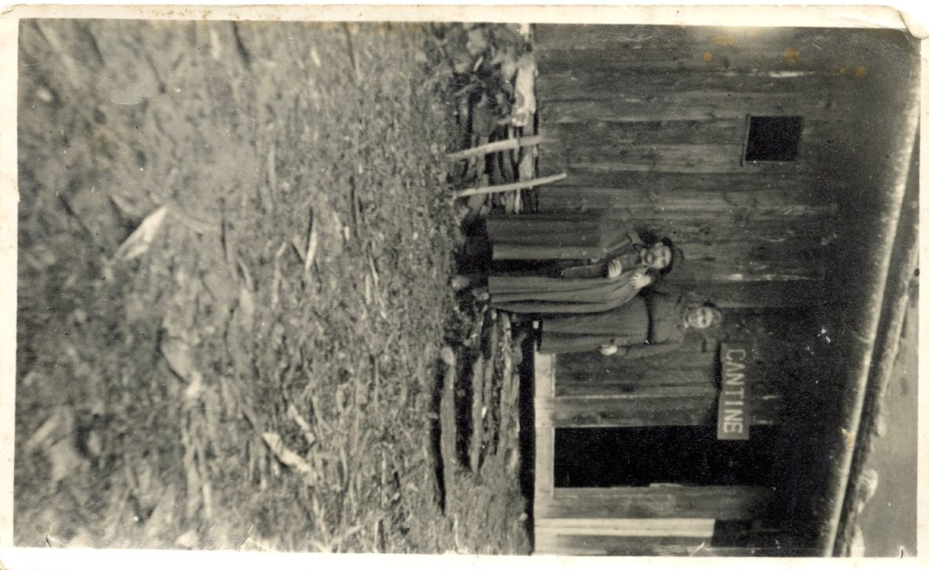
 | Joseph Marie MOGENIER et Adeline RANNAUD à la Cantine des Fonts (27-033) | Joseph Marie MOGENIER et Adeline RANNAUD à la Cantine des Fonts dans les années 1920
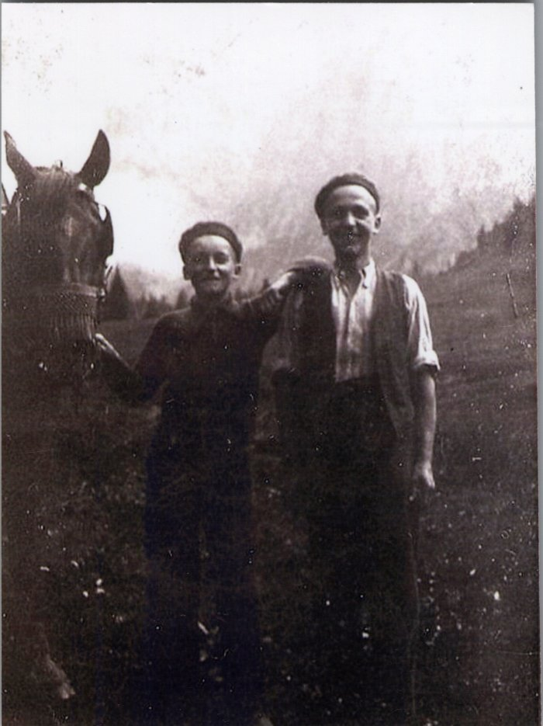
 | Photo de Joseph et Noel MOGENIER avec le cheval aux Fonts - 1938 (27-044) | Photo de Joseph et Noel MOGENIER avec le cheval aux Fonts le 23 juillet 1938
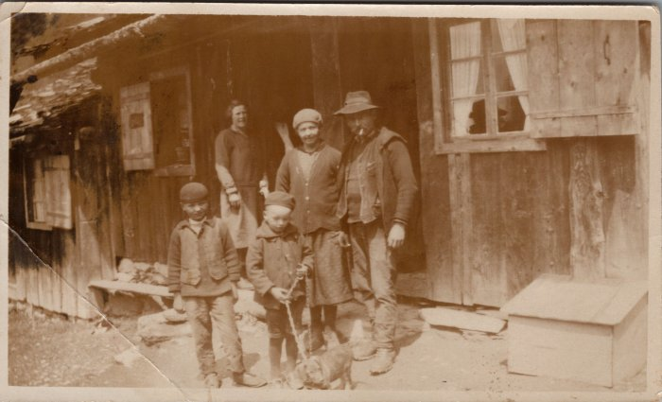 | Famille MOGENIER devant la Cantine des Fonts - 1950 (27-050) | Famille MOGENIER devant la Cantine des Fonts - 1950 Noel, Joseph, Adeline (née RANNAUD), Joseph Marie MOGENIER
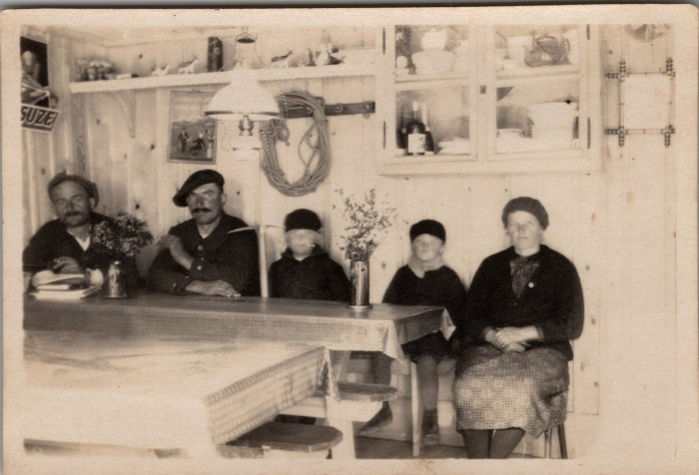 | Famille MOGENIER dans la salle à manger de la Cantine des Fonts - 1930 (27-062) | Famille MOGENIER dans la salle à manger de la Cantine des Fonts - 1930 Joseph Marie, Noël, Joseph, Adeline (née RANNAUD)

